总方案
公共返回值
 | 98 | 非AutoMes模式
 | 99 | 命令格式不正确

命令定义
 | No. | 命令 | 参数 |  |  |  |  |  |  |  |  |  |  |  |  |  |  |  |  |  |  | 说明 | 返回值
 |  | CMD | PARAM1 | PARARM2 | PARAM3 | PARARM4 | PARAM4 | PARARM5 | PARAM6 | PARARM6 | PARAM7 | PARARM7 | PARAM8 | PARARM8 | PARAM9 | PARARM9 | PARAM10 | PARARM10 | PARAM11 | PARARM11 | PARAM12
 | 1 | 1 | - | - | - | - | - | - | - |  |  |  |  |  |  |  |  |  |  |  |  |  | 0 | 自动运行准备就绪
 |  |  |  |  |  |  |  |  |  |  |  |  |  |  |  |  |  |  |  |  |  |  | 1 | 烧录机未Ready
 |  |  |  |  |  |  |  |  |  |  |  |  |  |  |  |  |  |  |  |  |  |  | 2 | 设备自动运行中
 |  |  |  |  |  |  |  |  |  |  |  |  |  |  |  |  |  |  |  |  |  |  | 3 | 前次通信处理进行中
 | 2 | 2 | TargetNum | AdapterData | TrayData | TapeData | TapeDataEnable | X_StartPosition | Y_StartPosition |  |  |  |  |  |  |  |  |  |  |  |  |  | 0 | 数据传送OK
 |  |  | (生产目标数量) | （适配器数据） | （托盘数据） | （卷带数据） | 卷带进料使能(0/1) 0：无效 1：有效 | （X开始位置） | （Y开始位置） |  |  |  |  |  |  |  |  |  |  |  |  |  | 1 | 烧录机未Ready
 |  |  |  |  |  |  |  |  |  |  |  |  |  |  |  |  |  |  |  |  |  |  | 2 | 设备自动运行中
 |  |  |  |  |  |  |  |  |  |  |  |  |  |  |  |  |  |  |  |  |  |  | 3 | 前次通信处理进行中
 |  |  |  |  |  |  |  |  |  |  |  |  |  |  |  |  |  |  |  |  |  |  | 4 | 当前模式为非一键烧录模式
 |  |  |  |  |  |  |  |  |  |  |  |  |  |  |  |  |  |  |  |  |  |  | 5 | 适配器数据不存在
 |  |  |  |  |  |  |  |  |  |  |  |  |  |  |  |  |  |  |  |  |  |  | 6 | 托盘数据不存在
 |  |  |  |  |  |  |  |  |  |  |  |  |  |  |  |  |  |  |  |  |  |  | 7 | 卷带数据不存在
 |  |  |  |  |  |  |  |  |  |  |  |  |  |  |  |  |  |  |  |  |  |  | 8 | XY开始位置指定不正确
 |  |  |  |  |  |  |  |  |  |  |  |  |  |  |  |  |  |  |  |  |  |  | 9 | Lic验证失败
 | 3 | 3 | 批量数量 | 任务数据 | 供给托盘开始方式 | 供给托盘X | 供给托盘Y | 良品托盘开始方式 | 良品托盘X | 良品托盘Y | 不良托盘开始方式 | 不良托盘X | 不良托盘Y | 卷带指定起始位置 | Item1 | Item2 | Item3 | Item4 | Item5 | Item6 | Item7 |  | 0 | 数据传送OK
 |  |  | (生产目标数量) | （任务数据全路径） | 0：初始 1：指定（自己填） 2：自动（自动机取上个批量的位置，后面坐标无意义） | 指定供给X | 指定供给Y | 0：初始 1：指定 | 指定良品X | 指定良品Y | 0：初始 1：指定 | 指定不良X | 指定不良Y | 卷带指定起始位置 | 自定义信息1 | 自定义信息2 | 自定义信息3 | 自定义信息4 | 自定义信息5 | 自定义信息6 | 自定义信息7 |  | 1 | 烧录机未Ready
 |  |  |  |  |  |  |  |  |  |  |  |  |  |  |  |  |  |  |  |  |  |  | 2 | 设备自动运行中
 |  |  |  |  |  |  |  |  |  |  |  |  |  |  |  |  |  |  |  |  |  |  | 3 | 前次通信处理进行中
 |  |  |  |  |  |  |  |  |  |  |  |  |  |  |  |  |  |  |  |  |  |  | 4 | 当前模式为非一键烧录模式
 |  |  |  |  |  |  |  |  |  |  |  |  |  |  |  |  |  |  |  |  |  |  | 5 | 任务数据不正确
 |  |  |  |  |  |  |  |  |  |  |  |  |  |  |  |  |  |  |  |  |  |  | 6 | 托盘/卷带指定位置不正确
 |  |  |  |  |  |  |  |  |  |  |  |  |  |  |  |  |  |  |  |  |  |  | 7 | 烧录器未初始化成功(CONN)
 |  |  |  |  |  |  |  |  |  |  |  |  |  |  |  |  |  |  |  |  |  |  | 8 | Lic验证失败
 | 4 | 4 | {"Method":"GetLotData"} |  |  |  |  |  |  |  |  |  |  |  |  |  |  |  |  |  |  | 功能:获取批次信息 | Json | { "ErrCode":0, "ErrMsg":"", "LotData":{ "LotStart":"2021/12/22 14:18:40", "LotEnd":"2021/12/22 16:18:40", "TotalCnt":1003, "PassCnt":1000, "FailCnt":3, "RemoveCnt":3, "TimeRun":"00:00:00", "TimeSuspend":"00:01:00", "AlarmTimes":3, "SuspendTimes":2, "UPH":"2800.00", "Effectivity":"100.00%" } }

 |  |  | { "Method": "RollInfoCode", "Data": { "NewRealId": "", //卷料信息在上位机分新旧 "OldRealId": ""// } } |  |  |  |  |  |  |  |  |  |  |  |  |  |  |  |  |  |  | 功能:设置卷带信息(立讯) | 0 | 设置成功
 |  |  |  |  |  |  |  |  |  |  |  |  |  |  |  |  |  |  |  |  |  |  | 1 | 设备自动运行中

 |  |  | { "Method": "SetSysCounts", "Data": { "RemoveCheckCnt": "-1", "ContactCheckCnt": "-1" } } |  |  |  |  |  |  |  |  |  |  |  |  |  |  |  |  |  |  | RemoveCheckCnt:残料检查间隔数 -1→禁用 0→残料检查间隔数0 1→残料检查间隔数1 2→残料检查间隔数2 ContactCheckCnt:接触检查次数 -1→禁用 0→接触检查次数0 1→接触检查次数1 2→接触检查次数2 | 0 | 执行成功
 |  |  |  |  |  |  |  |  |  |  |  |  |  |  |  |  |  |  |  |  |  |  | 1 | 设备自动运行中

 |  |  | {"Method":"StartSWReq"} |  |  |  |  |  |  |  |  |  |  |  |  |  |  |  |  |  |  | 功能:恢复自动运行 | 0 | 执行成功
 |  |  |  |  |  |  |  |  |  |  |  |  |  |  |  |  |  |  |  |  |  |  | 1 | 烧录机未Ready
 |  |  |  |  |  |  |  |  |  |  |  |  |  |  |  |  |  |  |  |  |  |  | 2 | 设备自动运行中
 |  |  |  |  |  |  |  |  |  |  |  |  |  |  |  |  |  |  |  |  |  |  | 3 | 非批次中
 |  |  |  |  |  |  |  |  |  |  |  |  |  |  |  |  |  |  |  |  |  |  | 4 | 启动运行条件未达成
 |  |  | {"Method":"StopSWReq"} |  |  |  |  |  |  |  |  |  |  |  |  |  |  |  |  |  |  | 功能:暂停设备 | 0 | 执行成功
 |  |  |  |  |  |  |  |  |  |  |  |  |  |  |  |  |  |  |  |  |  |  | 1 | 设备非自动运行状态
 |  |  | {"Method":"SupplyStopSWReq"} |  |  |  |  |  |  |  |  |  |  |  |  |  |  |  |  |  |  | 功能:供给停止 | 0 | 执行成功
 |  |  |  |  |  |  |  |  |  |  |  |  |  |  |  |  |  |  |  |  |  |  | 1 | 设备非自动运行状态
 |  |  | {"Method":"LotEndReq"} |  |  |  |  |  |  |  |  |  |  |  |  |  |  |  |  |  |  | 功能:批次结束请求 | 0 | 执行成功
 |  |  |  |  |  |  |  |  |  |  |  |  |  |  |  |  |  |  |  |  |  |  | 1 | 烧录机未Ready
 |  |  |  |  |  |  |  |  |  |  |  |  |  |  |  |  |  |  |  |  |  |  | 2 | 设备自动运行中
 |  |  |  |  |  |  |  |  |  |  |  |  |  |  |  |  |  |  |  |  |  |  | 3 | 非批次中

整体动作流程
PHA2000软件启动
原点复位
自动运行准备就绪

MultiAprog启动
MES

1，工程文件生成
2，加载工程文件

加载完毕？

1，适配器数据加载
2，托盘数据加载
3，卷带数据加载
4，生产数量设定

API(TCP/IP)通信部分

加载完毕？

自动生产开始

测试程序使用方法
 |  | 1 | 双击PH100.exe文件，打开PH100软件
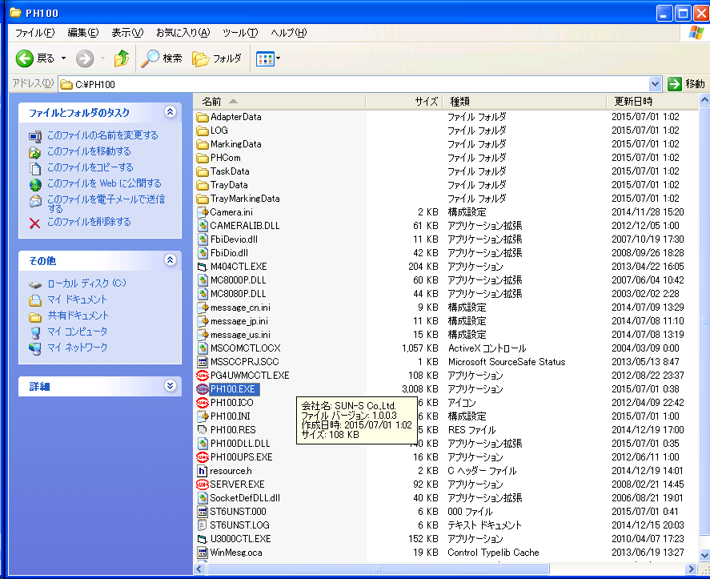

 |  | 2 | 设定为MES模式

 |  | 3 | 双击TCPIPTestCilent.exe测试文件，打开测试软件。

 |  | 4 | 测试软件界面
1、建立连接按钮。

3、传输数据按钮

2、通信内容（命令，参数）输入栏

4、返回值

